Samples
TEST CASE

System Name： | Quản lý tổ chức sự kiện
Module Code： | Tạo và quản lý sự kiện
Test requirement: | CR1 -
Pass | 31 | Pending | 8
Fail | 12 | Number of test cases: | 60

ID | Test Case Description | Test Case Procedure | Expected Output | Test date | Result | Note

1. Đăng ký
TC1 | Tạo tài khoản mới để truy cập vào hệ thống | 1: Truy cập vào trang Đăng ký 2: Nhập thông tin hợp lệ: - Họ và tên: tester - Sđt: 0342974912 - Email: nhungvo@gmail.com - Mật khẩu: Tester123@ - Xác nhận lại mật khẩu: Tester123@ 3: Nhấn nút đăng ký | Đăng ký tài khoản thành công, hiển thị thông báo "Đăng ký thành công", sau khi nhấn Ok sẽ chuyển hướng đến trang Đăng nhập. Lưu tài khoản vào database | 08/04/2025 26/04/2025 - Update test date | Pass
TC2 | Kiểm tra đăng ký với các trường nhập liệu cho ô thông tin bị bỏ trống | 1: Truy cập vào trang Đăng ký 2: Để trống một hoặc nhiều ô thông tin 3: Nhấn nút đăng ký | Không cho phép đăng ký | 08/04/2025 26/04/2025 - Update test date | Pass | Nút đăng ký bị vô hiệu hóa
TC3 | Kiểm tra đăng ký với email đã nhập có tồn tại tài khoản không | 1: Truy cập vào trang Đăng ký 2: Nhập email đã tồn tại(Email: nhungvo@gmail.com) 3: Điền đầy đủ và hợp lệ các ô thông tin khác 4: Nhấn nút đăng ký | Hiển thị thông báo lỗi Email đã tồn tại, đăng ký thất bại | 08/04/2025 26/04/2025 - Update test date | Fail | Không đăng ký được, chương trình ném ngoại lệ, chưa hiển thị thông báo bên giao diện
TC4 | Kiểm tra độ mạnh của mật khẩu | 1: Truy cập vào trang Đăng ký 2: Nhập mật khẩu quá ngắn hoặc không hợp lệ(không có ít nhất 1 chữ hoa, số, ký tự đặc biêt, mật khẩu có độ dài ít nhất 8 ký tự) 3: Điền đầy đủ các ô thông tin khác 4: Nhấn nút đăng ký | Đăng ký thất bại, hiển thị thông báo lỗi "Mật khẩu phải có ít nhất 8 ký tự, 1 chữ hoa, 1 số, 1 ký tự đặc biệt!" | 08/04/2025 26/04/2025 - Update test date | Pass
TC5 | Kiểm tra xác nhận mật khẩu có trùng khớp với mật khẩu đã nhập không | 1: Truy cập vào trang Đăng ký 2: Nhập mật khẩu hợp lệ(Tester123@) 3: Nhập xác nhận mật khẩu khác với mật khẩu đã nhập(123) 4: Điền đầy đủ các ô thông tin khác 5: Nhấn nút đăng ký | Hiển thị thông báo lỗi "Mật khẩu xác nhận không khớp!", đăng ký thất bại | 08/04/2025 26/04/2025 - Update test date | Pass
TC6 | Kiểm tra giới hạn độ dài của trường nhập liệu | 1: Truy cập vào trang đăng ký 2: Nhập dữ liệu vượt quá giới hạn độ dài cho phép ở các ô thông tin(họ và tên, sđt, email, mật khẩu) 3: Nhấn nút đăng ký | Hiển thị thông báo lỗi vượt quá giới hạn độ dài cho phép, đăng ký thất bại | 08/04/2025 26/04/2025 - Update test date | Fail | Không đăng ký được, chương trình ném ngoại lệ, chưa hiển thị thông báo bên giao diện
TC7 | Kiểm tra đường liên kết "Bạn đã có tài khoản? Đăng nhập" | 1: Truy cập vào trang đăng ký 2: Nhấn vào đường liên kết "Đăng nhập" | Chuyển hướng đến trang Đăng nhập | 08/04/2025 26/04/2025 - Update test date | Pass
TC8 | Kiểm tra đăng ký với trường nhập liệu Số điện thoại có hợp lệ không | 1: Truy cập vào trang Đăng ký 2: Nhập số điện thoại không hợp lệ 3: Điền đầy đủ, hợp lệ các ô thông tin khác 4: Nhấn nút đăng ký 5: Hiển thị thông báo lỗi Số điện thoại không hợp lệ | Đăng ký thất bại, hiển thị thông báo lỗi định dạng Email không hợp lệ | 08/04/2025 26/04/2025 - Update test date | Fail | Hệ thống đăng nhập thành công và lưu vào database
TC9 | Kiểm tra đăng ký với trường nhập liệu email có hợp lệ không | 1: Truy cập vào trang Đăng ký 2: Nhập Email không hợp lệ 3: Điền đầy đủ, hợp lệ các ô thông tin khác 4: Nhấn nút đăng ký | Đăng ký thất bại, hiển thị thông báo lỗi định dạng Email không hợp lệ | 08/04/2025 26/04/2025 - Update test date | Fail | Hệ thống đăng nhập thành công và lưu vào database
TC10 | Kiểm tra mã hóa Mật khẩu khi đăng ký lưu ở trong database | 1: Đăng ký thành công tài khoản 2: Mở MySQL, chọn table user của schema eventdb 3: Chọn Select Rows - Limit 1000 |  Trong database, mật khẩu của tài khoản được mã hóa | 08/04/2025 26/04/2025 - Update test date | Pass | Hiển thị tài khoản với mật khẩu đã được mã hóa
TC11 | Kiểm tra đăng ký với các trường nhập liệu bị chèn khoảng trắng thừa | 1: Truy cập vào trang Đăng ký 2: Nhập thông tin với các khoảng trắng đầu cuối ở các trường nhập liệu - Họ và tên: " test1 " - Sđt: " 0989374613 " - Email: " nhung@gmail.com " - Mật khẩu: " Teddy123@ " - Xác nhận lại mật khẩu: " Teddy123@ " 3: Nhấn nút đăng ký | Hệ thống tự động xóa khoảng trắng đầu cuối, đăng ký thành công | 2025-04-26 | Pass | Hệ thống tự động xóa khoảng trắng đầu cuối, đăng ký tài khoản thành công, lưu và định dạng lại trong database.
TC12 | Kiểm tra đăng ký với mật khẩu có được che giấu để bảo mật thông tin hay không | 1: Truy cập vào trang đăng ký 2: Nhập mật khẩu | Mật khẩu được che giấu để bảo mật thông tin | 2025-04-26 | Pass | Mật khẩu hiển thị dưới dạng ký tự được che giấu (⚫)
TC13 | Kiểm tra đăng ký với sđt đã nhập có tồn tại tài khoản không | 1: Truy cập vào trang Đăng ký 2: Nhập sđt đã tồn tại(Sđt: 0342974912) 3: Điền đầy đủ và hợp lệ các ô thông tin khác 4: Nhấn nút đăng ký | Đăng ký thất bại, hiển thị lỗi Sđt đã tồn tại | 2025-04-26 | Fail | Hệ thống đăng nhập thành công và lưu vào database
TC14 | Kiểm tra đăng ký với mật khẩu có được copy không | 1: Truy cập vào trang Đăng ký 2: Nhập mật khẩu 3: Chuột phải chọn Copy hoặc nhấn tổ hợp phím Ctrl + C(để copy) rồi Ctrl + V(để dán) | 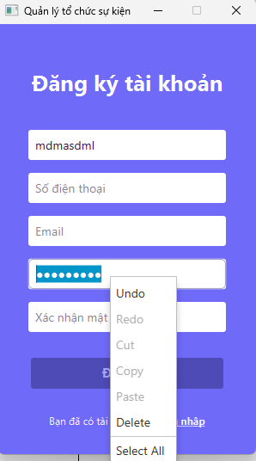 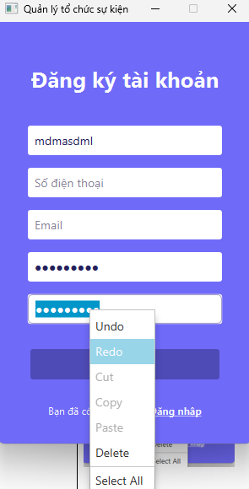 Không cho phép copy mật khẩu | 2025-04-26 | Pass | Nút Copy bị vô hiệu hóa ở ô Mật khẩu và Xác nhận mật khẩu. Khi dùng tổ hợp phím thì cũng không thể dán mật khẩu
TC15 | Kiểm tra đăng ký khi ngắt kết nối database | 1: Truy cập vào trang Đăng ký 2: Ngắt kết nối database 3: Nhập đầy đủ, hợp lệ các thông tin 4: Nhấn nút đăng ký | 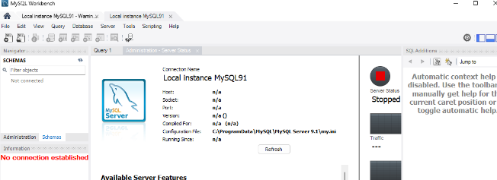 Hiển thị thông báo lỗi không thể đăng ký tài khoản và yêu cầu thử lại sau. Đăng ký thất bại | 2025-04-26 | Fail | Không đăng ký được, chương trình ném ngoại lệ, chưa hiển thị thông báo bên giao diện
2. Đăng nhập
TC1 | Xác thực thông tin người dùng đã đăng ký tài khoản trước đó để đăng nhập vào hệ thống(đối với user) | 1: Truy cập vào trang đăng nhập 2: Nhập thông tin user hợp lệ(Email, mật khẩu) 4: Nhấn nút đăng nhập | 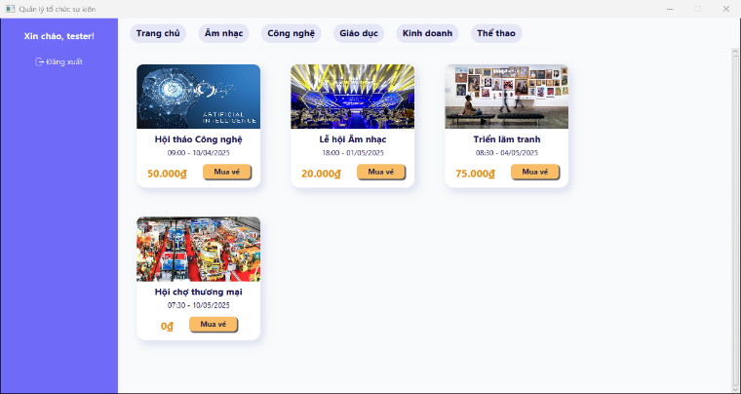 Đăng nhập thành công, chuyển hướng đến Trang chủ | 09/04/2025 27/04/2025 - Update test date | Pass
TC2 | Xác thực thông tin người dùng đã đăng ký tài khoản trước đó để đăng nhập vào hệ thống(đối với admin) | 1: Truy cập vào trang đăng nhập 2: Nhập thông tin admin hợp lệ(Email, mật khẩu) 4: Nhấn nút đăng nhập | Đăng nhập thành công, chuyển hướng đến trang Quản lý tổ chức sự kiện | 2025-04-27 | Pass
TC3 | Kiểm tra đăng nhập với email đăng nhập không tồn tại | 1: Truy cập vào trang đăng nhập 2: Nhập email đăng nhập không tồn tại 4: Nhập mật khẩu bất kỳ 5: Nhấn nút đăng nhập | Hiển thị thông báo lỗi email hoặc mật khẩu không đúng, đăng nhập thất bại | 08/04/2025 27/04/2025 - Update test date | Pass
TC4 | Kiểm tra đăng nhập với mật khẩu không hợp lệ | 1: Truy cập vào trang đăng nhập 2: Nhập Email đăng nhập hợp lệ 4: Nhập mật khẩu không hợp lệ 5: Nhấn nút đăng nhập | Hiển thị thông báo lỗi email hoặc mật khẩu không đúng, đăng nhập thất bại | 09/04/2025 27/04/2025 - Update test date | Pass
TC5 | Kiểm tra đăng nhập với email đăng nhập trống và mật khẩu trống | 1: Truy cập vào trang đăng nhập 2: Để trống email đăng nhập 4: Để trống mật khẩu 5: Nhấn nút đăng nhập | Không cho phép đăng nhập | 08/04/2025 27/04/2025 - Update test date | Pass | Nút Đăng nhập bị vô hiệu hóa
TC6 | Kiểm tra xem email đã nhập có tồn tại tài khoản hay không ở trang Quên mật khẩu | 1: Truy cập vào trang đăng nhập 2: Nhấn vào đường liên kết Quên mật khẩu 3: Nhập địa chỉ email và nhấn nút xác nhận | Chuyển hướng đến trang Quên mật khẩu. Nếu email hợp lệ thì hiển thị thông báo yêu cầu kiểm tra email và reset lại mật khẩu. Ngược lại thông báo lỗi email không tồn tại | 09/04/2025 27/04/2025 - Update test date | Pending | Chưa thể thực hiện vì chức năng Quên mật khẩu đang lỗi
TC7 | Kiểm tra mật khẩu có được che giấu để bảo mật thông tin hay không | 1: Truy cập vào trang đăng nhập 2: Nhập mật khẩu | Mật khẩu được che giấu để bảo mật thông tin | 08/04/2025 27/04/2025 - Update test date | Pass | Mật khẩu hiển thị dưới dạng ký tự được che giấu (⚫)
TC8 | Kiểm tra đường liên kết "Quên mật khẩu" | 1: Truy cập vào trang đăng nhập 2: Nhấn vào đường liên kết "Quên mật khẩu" | 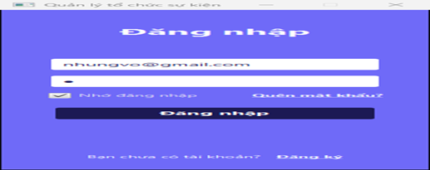 Chuyển đến trang Quên mật khẩu | 09/04/2025 27/04/2025 - Update test date | Fail | Không chuyển trang, chưa xử lý liên kết Quên mật khẩu
TC9 | Kiểm tra quá trình quên mật khẩu | 1: Truy cập vào trang đăng nhập 2: Nhấn vào đường liên kết Quên mật khẩu 3: Nhập địa chỉ email hợp lệ và nhấn nút xác nhận 4: Chuyển hướng đến trang Quên mật khẩu, nhập email đã đăng ký, mật khẩu mới, và xác nhận mật khẩu | 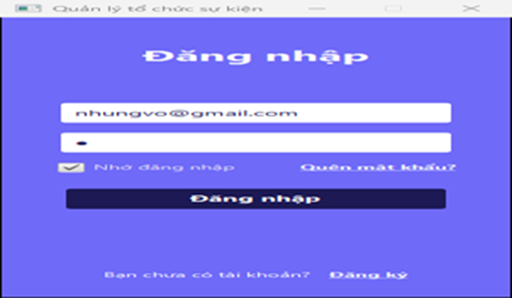 Hiển thị thông báo mật khẩu đã được cập nhật, mật khẩu thay đổi và đăng nhập thành công | 09/04/2025 27/04/2025 - Update test date | Pending | Chưa thể thực hiện vì chức năng Quên mật khẩu đang lỗi
TC10 | Kiểm tra đường liên kết "Bạn chưa có tài khoản? Đăng ký" | 1: Truy cập vào trang đăng nhập 2: Nhấn vào đường liên kết "Đăng ký" | Chuyển hướng đến trang Đăng ký | 08/04/2025 27/04/2025 - Update test date | Pass
TC11 | Kiểm tra SQL Injection trong ô nhập email | 1: Truy cập vào trang đăng nhập 2: Nhập đoạn code SQL ' or 1=1-- vào ô email và nhập mật khẩu bất kỳ vào ô mật khẩu 3: Nhấn nút đăng nhập | Hiện thị thông báo email hoặc mật khẩu không đúng và không thể đăng nhập được, đăng nhập thất bại | 08/04/2025 27/04/2025 - Update test date | Pass
TC12 | Kiểm tra biểu tượng spinner có xuất hiện khi nhấn nút đăng nhập không | 1: Truy cập vào trang đăng nhập 2: Nhập thông tin hợp lệ(Email, mật khẩu) 3: Nhấn nút đăng nhập | 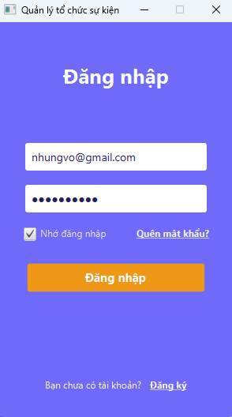 Khi nhấn nút Đăng nhập thì nút sẽ đổi thành spinner để báo hiệu cho người dùng biết hệ thông đang xử lý, vui lòng đợi tí, để chuyển hướng đến trang chủ(user), hoặc trang quản lý tổ chức sự kiện(admin) | 2025-04-27 | Fail | Không xuất hiện spinner, hệ thống bị đơ, dễ gây nhầm lẫn, có thể ấn nút Đăng nhập nhiều lần, chờ một thời gian mới chuyển hướng đến trang chủ
3. Đăng xuất
TC1 | Kiểm tra trạng thái đăng xuất | 1: Đăng nhập thành công vào hệ thống 2: Chọn Đăng xuất | Chuyển hướng đến trang Đăng nhập | 2025-04-27 | Pass
4. Tạo sự kiện
TC1 | Kiểm tra chức năng tạo sự kiện thành công | 1: Đăng nhập với tư cách là admin 2: Truy cập vào trang Quản lý sự kiện 3: Nhập, chọn đầy đủ thông tin sự kiện hợp lệ(tên sự kiện, thể loại, địa điểm, thời gian bắt đầu, thời gian kết thúc, số lượng vé còn, giá vé, ảnh sự kiện, mô tả về sự kiện). Trong đó: + Ngày tổ chức phải lớn hơn ngày hiện tại + Không trùng địa điểm và giờ với sự kiện khác + Số lượng khách không vượt quá sức chứa địa điểm + Ngày kết thúc phải lớn hơn ngày bắt đầu sự kiện. + Số lượng vé(khách) phải lớn hơn 0. + Phải tạo sự kiện trước ít nhất 1 ngày + Không để trống các trường nhập liệu 4: Nhấn nút Thêm sự kiện | 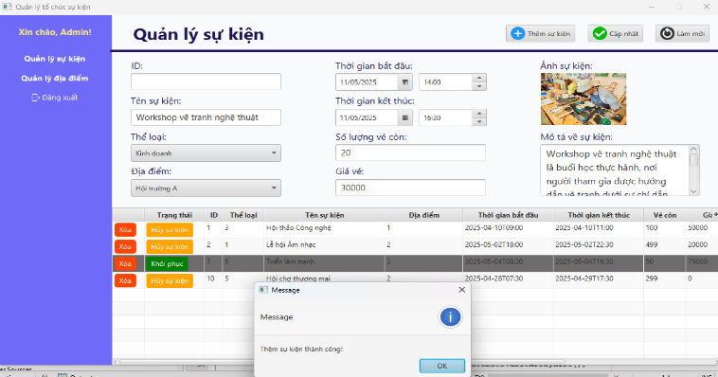 Hiển thị thông báo thêm sự kiện thành công, sự kiện được lưu vào hệ thống và database | 21/04/2025 27/04/2025 - Update test date | Pass
TC2 | Kiểm tra tạo sự kiện với các trường nhập liệu cho ô thông tin bắt buộc | 1: Đăng nhập với tư cách là admin 2: Truy cập vào trang Quản lý sự kiện 3: Để trống một hoặc nhiều ô thông tin bắt buộc 4: Nhấn nút Thêm sự kiện | Tạo sự kiện thất bại, hiển thị thông báo lỗi "Vui lòng điền đầy đủ thông tin" | 21/04/2025 27/04/2025 - Update test date | Pass | Sự kiện sẽ không được tạo nếu để trống các ô thông tin
TC3 | Kiểm tra ngày tổ chức sự kiện | 1: Đăng nhập với tư cách là admin 2: Truy cập vào trang Quản lý sự kiện 3: Nhập đầy đủ thông tin các trường bắt buộc. Riêng ngày tạo chọn ngày trong quá khứ 4: Nhấn nút Thêm sự kiện | 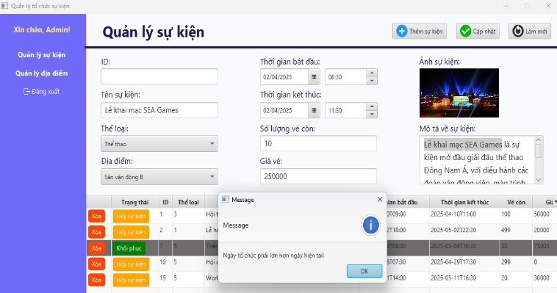 Tạo sự kiện thất bại, hiển thị thông báo lỗi "Ngày tổ chức phải lớn hơn ngày hiện tại" | 21/04/2025 27/04/2025 - Update test date | Pass | Sự kiện không được tạo khi ngày tổ chức nhỏ hơn ngày hiện tại
TC4 | Kiểm tra chức năng không cho phép tạo sự kiện khi ngày kết thúc nhỏ hơn ngày bắt đầu sự kiện | 1: Đăng nhập với tư cách là admin 2: Truy cập vào trang Quản lý sự kiện 3: Nhập đầy đủ thông tin các trường bắt buộc. Riêng ngày kết thúc chọn ngày nhỏ hơn ngày bắt đầu sự kiện 4: Nhấn nút Thêm sự kiện | 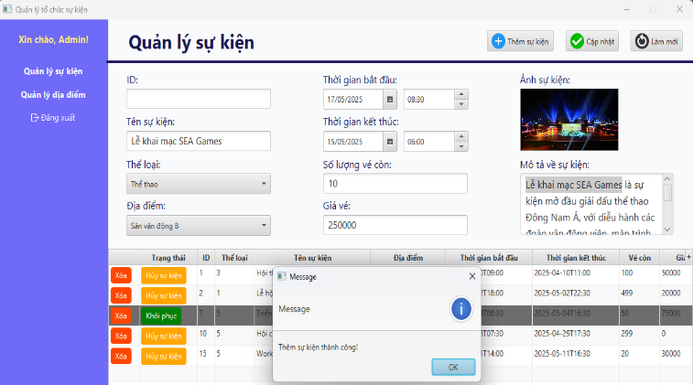 Tạo sự kiện thất bại, hiển thị thông báo lỗi "Ngày kết thúc phải lớn hơn ngày tổ chức" | 2025-04-27 | Fail | Sự kiện tạo thành công, lưu vào hệ thống và database thay vì tạo thất bại
TC5 | Kiểm tra sự trùng lắp sự kiện | 1: Đăng nhập với tư cách là admin 2: Truy cập vào trang Quản lý sự kiện 3: Tạo một sự kiện mới trùng địa điểm và thời gian với sự kiện đã có sẵn 4: Nhấn nút Thêm sự kiện | 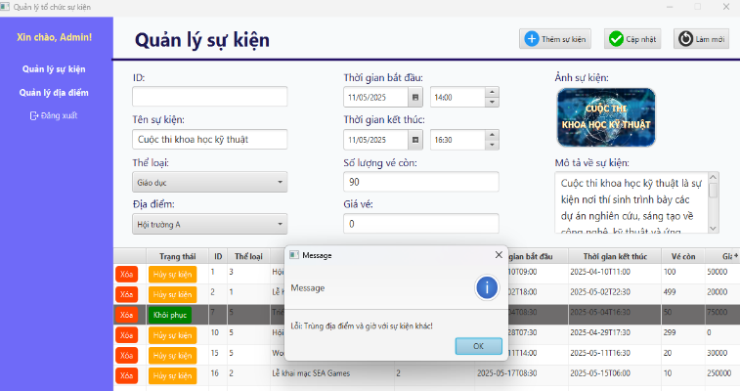 Tạo sự kiện thất bại, hiển thị thông báo Lỗi: Trùng địa điểm và giờ với sự kiện khác! | 22/04/2025 27/04/2025 - Update test date | Pass | Sự kiện không được tạo khi trùng thời gian và địa điểm với sự kiện khác
TC6 | Kiểm tra sự trùng lặp sự kiện được tổ chức tại cùng một địa điểm nhưng có thời gian trùng lặp một phần | 1: Đăng nhập với tư cách là admin 2: Truy cập vào trang Quản lý sự kiện 3: Tạo một sự kiện mới trùng địa điểm và thời gian một phần(trong khung giờ một phần khi sự kiện đó đang diễn ra, cận thời gian) với sự kiện đã có sẵn 4: Nhấn nút Thêm sự kiện | 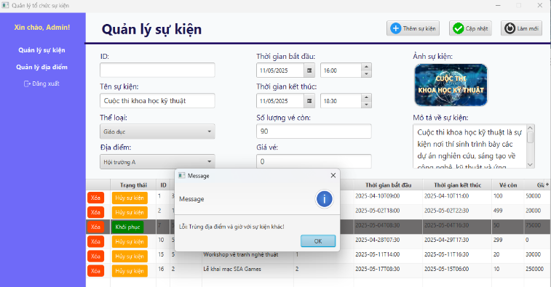 Tạo sự kiện thất bại, hiển thị thông báo Lỗi: Trùng địa điểm và giờ với sự kiện khác! | 23/04/2025 27/04/2025 - Update test date | Pass | Sự kiện không được tạo khi trùng thời gian một phần và địa điểm với sự kiện khác
TC7 | Kiểm tra sức chứa địa điểm | 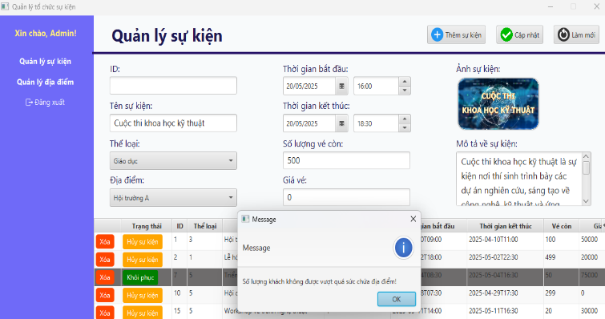 1: Đăng nhập với tư cách là admin 2: Truy cập vào trang Quản lý sự kiện 3: Nhập đầy đủ thông tin các trường bắt buộc. Riêng số lượng vé còn thì nhập số lượng vượt quá sức chứa của địa điểm 4: Nhấn nút Thêm sự kiện | Tạo sự kiện thất bại, hiển thị thông báo lỗi "Số lượng khách không được vượt quá sức chứa địa điểm!" | 21/04/2025 27/04/2025 - Update test date | Pass | Sự kiện không được tạo khi số lượng vé còn lớn hơn sức chứa của địa điểm tổ chức sự kiện
TC8 | Kiểm tra chức năng không cho phép tạo sự kiện khi số lượng vé không hợp lệ | 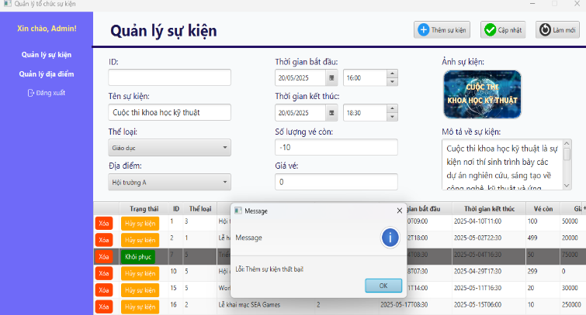 1: Đăng nhập với tư cách là admin 2: Truy cập vào trang Quản lý sự kiện 3: Nhập đầy đủ thông tin các trường bắt buộc. Riêng số lượng vé còn thì nhập số lượng nhỏ hơn 0 4: Nhấn nút Thêm sự kiện | Tạo sự kiện thất bại, hiển thị thông báo lỗi "Số lượng vé(khách) phải lớn hơn 0!" | 2025-04-27 | Pass | Sự kiện không được tạo khi số lượng vé còn nhỏ hơn 0
TC9 | Kiểm tra chức năng không cho phép tạo sự kiện quá gần đến ngày diễn ra sự kiện tiếp theo | 1: Đăng nhập với tư cách là admin 2: Truy cập vào trang Quản lý sự kiện 3: Nhập đầy đủ thông tin các trường bắt buộc. Riêng ngày bắt đầu và ngày kết thúc chọn thời gian nhỏ hơn 1 ngày(Vd: 21 tiếng) 4: Nhấn nút Thêm sự kiện | 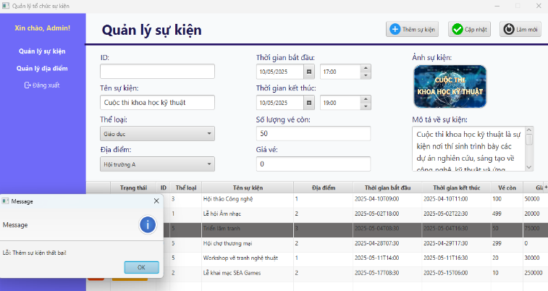 Tạo sự kiện thất bại, hiển thị thông báo lỗi "Thời gian bắt đầu phải cách sự kiện tiếp theo hơn 24 giờ!" | 2025-04-27 | Pass | Sự kiện không được tạo khi ngày tạo sự nhỏ hơn 1 ngày trước ngày diễn ra sự kiện tiếp theo
TC10 | Kiểm tra chức năng tạo sự kiện khi ngắt kết nối database | 1: Đăng nhập với tư cách là admin 2: Truy cập vào trang Quản lý sự kiện 2: Ngắt kết nối database 3: Nhập đầy đủ, hợp lệ các thông tin bắt buộc 5: Nhấn nút Thêm sự kiện | 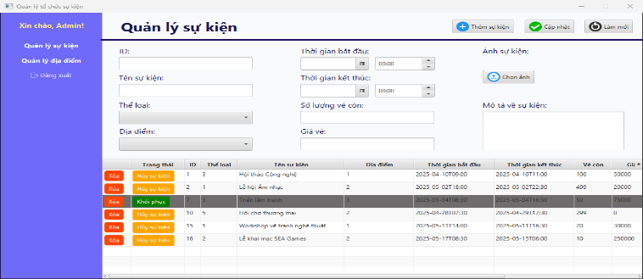 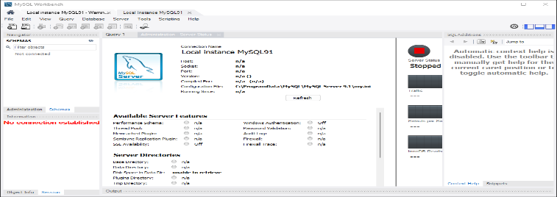 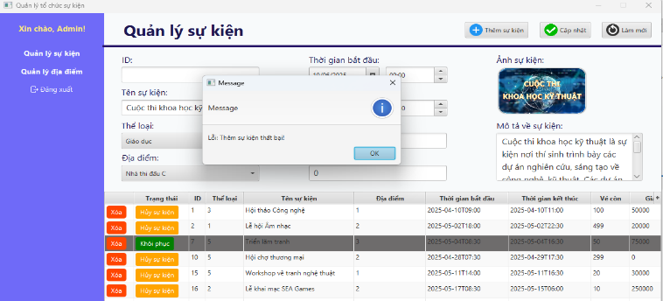 Tạo sự kiện thất bại, hiển thị thông báo lỗi không thể tạo sự kiện và yêu cầu thử lại sau. | 23/04/2025 27/04/2025 - Update test date | Pass | Không đăng ký được, chương trình ném ngoại lệ, hiển thị thông báo bên giao diện thêm sự kiện thất bại
TC11 | Kiểm tra khả năng điều hướng của menu Quản lý sự kiện | 1: Đăng nhập với tư cách là admin 2: Truy cập vào trang Quản lý sự kiện | 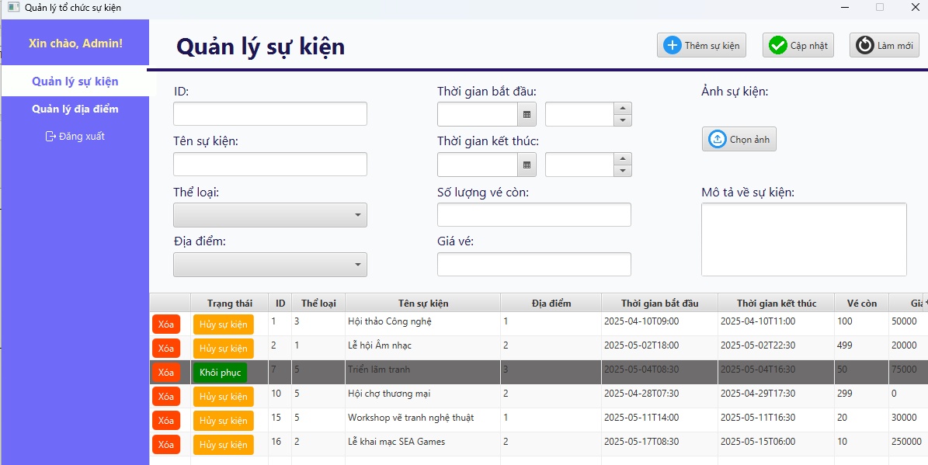 Hệ thống hiển thị trang Quản lý sự kiện, và hiển thị đầy đủ thông tin quản lý sự kiện | 2025-04-27 | Pass
TC12 | Kiểm tra khả năng điều hướng của menu Quản lý địa điểm | 1: Đăng nhập với tư cách là admin 2: Truy cập vào trang Quản lý địa điểm | 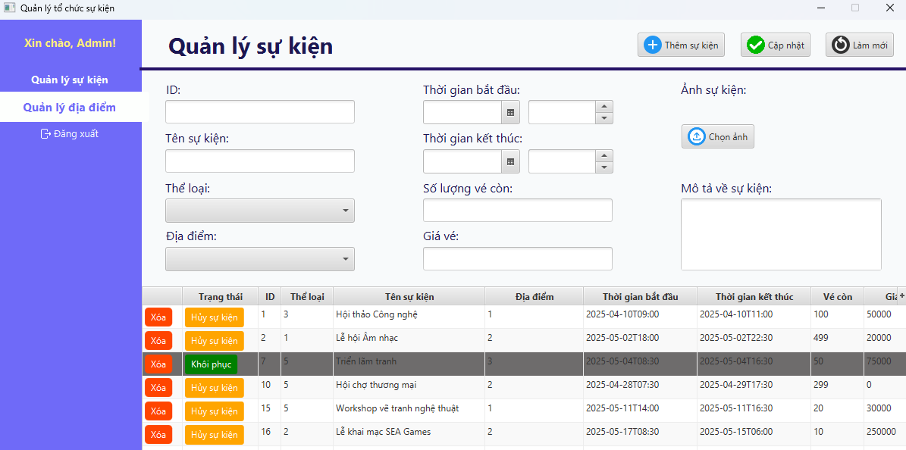 Hệ thống hiển thị trang Quản lý địa điểm và hiển thị đầy đủ thông tin quản lý địa điểm | 2025-04-27 | Fail | Hệ thống hiển thị trang Quản lý sự kiện thay vì địa điểm
TC13 | Kiểm tra khả năng hiển thị đầy đủ thông tin của các cột trong bảng sự kiện | 1: Đăng nhập với tư cách là admin 2: Truy cập vào trang Quản lý sự kiện 3: Quan sát dữ liệu trong các cột của bảng sự kiện | Hiển thị thông tin đầy đủ, chi tiết, dễ đọc | 2025-04-27 | Fail | Cột Thể loại và Địa điểm chỉ hiển thị ID gây khó đọc, và dễ bị nhầm lẫn. Cột thời bắt đầu và kết thúc chưa được định dạng rõ
TC14 | Kiểm tra hiển thị hình ảnh mới sau khi tạo sự kiện thành công | 1: Đăng nhập với tư cách là admin 2: Truy cập vào trang Quản lý sự kiện 3: Tạo thành công 1 sự kiện 4: Nhấn vào xem ảnh của sự kiện đó ở cột Ảnh | 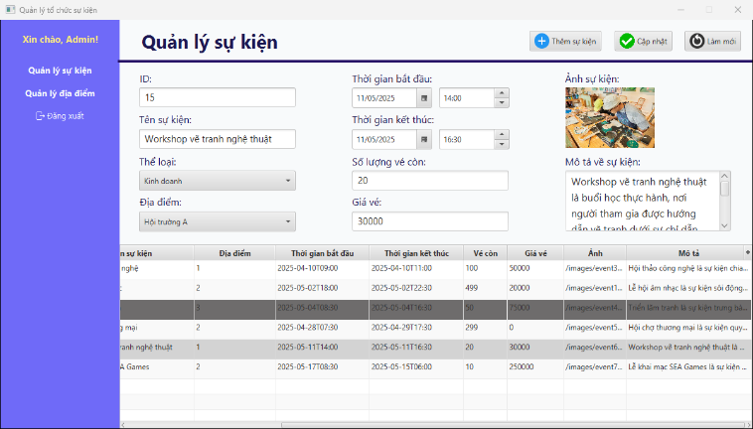 Hiển thị ảnh sự kiện đầy đủ, chính xác ngay lập tức khi vừa nhấn vào đường link ảnh | 2025-04-27 | Fail | Hiển thị thông báo lỗi không thể hiển thị ảnh do khi mới thêm ảnh sự kiện mới trong lúc tạo sự kiện, khi tạo sự kiện thành công, nhấn xem ngay thì không hiển thị ngay được, phải run app lại
TC15 | Kiểm tra chức năng của nút Back | 1: Đăng nhập với tư cách là admin 2: Truy cập vào trang Quản lý sự kiện 3: Sau đó truy cập vào trang Quản lý địa điểm 4: Nhấn vào nút Back trên giao diện | Chuyển về lại trang Quản lý sự kiện | 2025-04-27 | Pending | Chưa có nút Back để kiểm tra
TC16 | Kiểm tra chức năng của nút Forward | 1: Đăng nhập với tư cách là admin 2: Truy cập vào trang Quản lý sự kiện 3: Sau đó truy cập vào trang Quản lý địa điểm 4: Nhấn vào nút Back trên giao diện 5: Nhấn vào nút Forward trên giao diện | Chuyển về lại trang Quản lý địa điểm | 2025-04-27 | Pending | Chưa có nút Forward để kiểm tra
5. Quản lý thông tin sự kiện
TC1 | Kiểm tra chức năng chỉnh sửa thông tin sự kiện | 1: Đăng nhập với tư cách là admin 2: Truy cập vào trang Quản lý sự kiện 3: Chọn sự kiện đã có sẵn và muốn sửa 4: Thay đổi các thông tin cần sửa lại(Vd: thời gian, số lượng vé còn, thể loại, địa điểm..) 5: Nhấn nút Cập nhật để chỉnh sửa sự kiện | 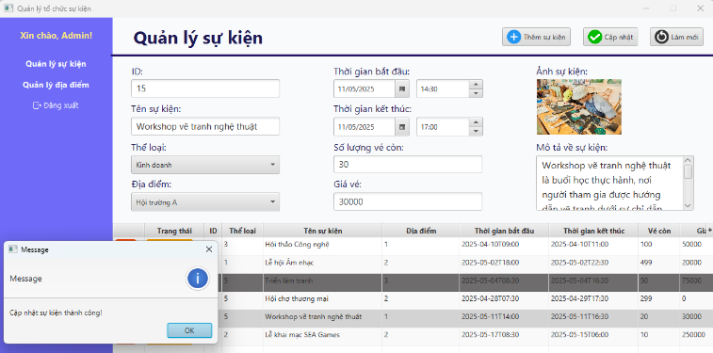 Hiển thị thông báo Cập nhật sự kiện thành công và sự kiện đã được cập nhật lại trong danh sách sự kiện và database | 22/04/2025 27/04/2025 - Update test date | Pass
TC2 | Kiểm tra chức năng xóa sự kiện | 1: Đăng nhập với tư cách là admin 2: Truy cập vào trang Quản lý sự kiện 3: Nhấn nút Xóa để chọn sự kiện muốn xóa 5: Hệ thống hiển thị hộp thoại cảnh báo "Xác nhận xóa sự kiện ...." 5: Chọn Yes để xác nhận xóa sự kiện đó(Cancel nếu muốn hủy xóa) | 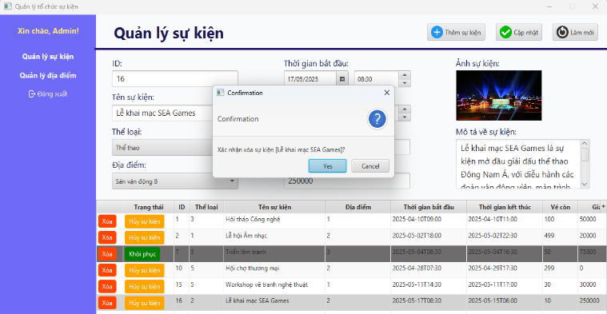 Hệ thống hiển thị thông báo Xóa sự kiện thành công và sự kiện đã được xóa khỏi danh sách sự kiện có trong hệ thống và database | 22/04/2025 27/04/2025 - Update test date | Pass | Sự kiện được xóa thành công khỏi danh sách sự kiện của hệ thống và database
TC3 | Kiểm tra chức năng tìm kiếm sự kiện theo tên | 1: Đăng nhập với tư cách là admin 2: Truy cập vào trang Quản lý sự kiện 3: Nhấn chọn thanh tìm kiếm theo tên 4: Nhập tên sự kiện muốn tìm 5: Nhấn Enter hoặc nhấn nút Tìm | 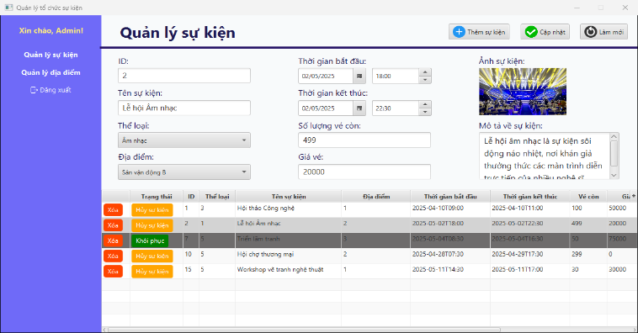 Hệ thống hiển thị danh sách các sự kiện phù hợp với từ khóa theo tên tìm kiếm | 2025-04-27 | Pending
TC4 | Kiểm tra chức năng tìm kiếm sự kiện theo ngày | 1: Đăng nhập với tư cách là admin 2: Truy cập vào trang Quản lý sự kiện 3: Nhấn chọn thanh tìm kiếm theo ngày 4: Chọn khoảng thời gian cho sự kiện muốn tìm 5: Nhấn nút Tìm hoặc nhấn Enter | 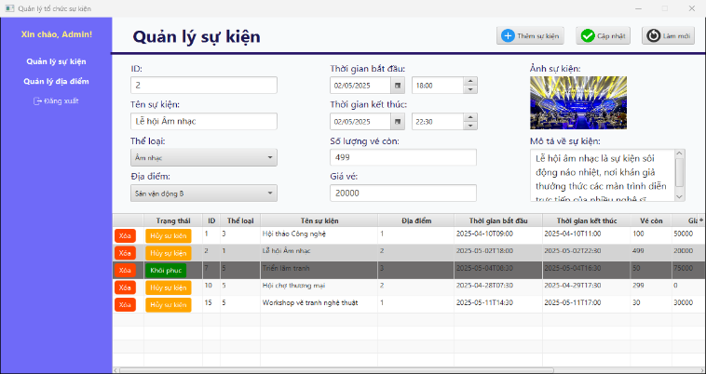 Hệ thống hiển thị danh sách các sự kiện phù hợp với từ khóa theo ngày tìm kiếm | 2025-04-27 | Pending
TC5 | Kiểm tra chức năng tìm kiếm sự kiện không tồn tại | 1: Đăng nhập với tư cách là admin 2: Truy cập vào trang Quản lý sự kiện 3: Nhấn chọn thanh tìm kiếm theo tên hoặc theo ngày 4: Nhập tên sự kiện muốn tìm hoặc chọn khoảng thời gian cho sự kiện muốn tìm 5: Nhấn nút Tìm hoặc nhấn Enter |  Hệ thống hiển thị thông báo không tìm thấy sự kiện nào phù hợp với từ khóa tìm kiếm | 2025-04-27 | Pending
TC6 | Kiểm tra chuyển đổi trạng thái sự kiện | 1: Đăng nhập với tư cách là admin 2: Truy cập vào trang Quản lý sự kiện 3: Chọn thay đổi trạng thái của một sự kiện muốn thay đổi(Đang diễn ra, Đã kết thúc, Đã hủy) ở cột Trạng thái sự kiện |  Hệ thống hiển thị thông báo thay đổi trạng thái sự kiện thành công, trạng thái được cập nhật lại và hiển thị chi tiết ngay lập tức trong danh sách sự kiện và database | 2025-04-27 | Pending
TC7 | Kiểm tra chức năng làm mới các trường nhập liệu của sự kiện | 1: Đăng nhập với tư cách là admin 2: Truy cập vào trang Quản lý sự kiện 3: Nhập sai một vài trường nhập liệu ở các ô thông tin 4: Nhấn nút Làm mới | 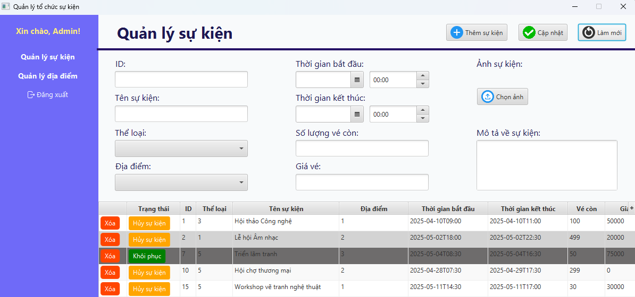 Hệ thống xóa trắng tất cả các trường nhập liệu và các trường đó trở về trạng thái ban đầu | 22/04/2025 27/04/2025 - Update test date | Pass | Việc làm mới không ảnh hưởng đến sự kiện đã lưu trước đó
6. Xem sự kiện
TC1 | Kiểm tra khả năng hiển thị đầy đủ thông tin của một sự kiện | 1: Đăng nhập với tư cách là admin hoặc user 2: Chọn sự kiện muốn xem 3: Chuyển hướng đến trang chi tiết sự kiện
7. Hủy sự kiện
TC1 | Kiểm tra chức năng hủy sự kiện sau khi đã gửi nhắc nhở | 1: Đăng nhập với tư cách là admin 2: Chọn sự kiện đã có sẵn với thời gian diễn ra là 8h ngày 10/5 3: Chạy tự động gửi nhắc nhở vào 8h ngày 9/5 4: Hệ thống tự động gửi nhắc nhở đúng thời gian(8h ngày 9/5) và đầy đủ thông tin đến tất cả người tham gia 5: Hủy sự kiện lúc 10h ngày 9/5 6:Hệ thống từ chối hủy, hiển thị thông báo lỗi không thể hủy đăng ký do đã quá thời hạn hủy và không gửi thêm nhắc nhở nào
TC2 | Kiểm tra chức năng hủy sự kiện trước khi gửi nhắc nhở và hệ thống không gửi nhắc nhở tự động | 1: Đăng nhập với tư cách là admin 2: Chọn sự kiện đã có sẵn với thời gian diễn ra là 8h ngày 10/5 3: Chạy tự động gửi nhắc nhở vào 8h ngày 9/5 4: Hủy sự kiện thành công lúc 7h ngày 9/5 5: Hệ thống Gửi thông báo hủy ngay lập tức đến tất cả người tham gia 6: Hệ thống không gửi nhắc nhở đến tất cả người tham gia vào 8h ngày 9/5
8. Hoàn tiền
TC1 | Kiểm tra quá trình hoàn tiền đầy đủ cho người tham gia sau khi sự kiện bị hủy | 1: Đăng nhập với tư cách là admin 2: Truy cập vào trang Quản lý sự kiện 3: Chọn sự kiện đã hủy 4: Kiểm tra danh sách người tham gia cần hoàn tiền 5: Xác nhận hoàn tiền đầy đủ cho tất cả người tham gia 6: Hệ thống gửi thông báo hoàn tiền thành công và thông báo được gửi đến tất cả người tham gia
TC2 | Kiểm tra chức năng xử lý lỗi khi hoàn tiền sự kiện | 1: Đăng nhập với tư cách là admin 2: Truy cập vào trang Quản lý sự kiện 3: Chọn sự kiện đã hủy 4: Giả lập lỗi trong quá trình hoàn tiền(tài khoản hết tiền, tài khoản không hợp lệ, lỗi kết nối với cổng thanh toán..) 5: Xác nhận hoàn tiền trong các tình huống trên 6: Hệ thống thông báo lỗi khi hoàn tiền và yêu cầu thử lại 7: Sửa lỗi và thử lại quá trình hoàn tiền 7: Hệ thống thông báo hoàn tiền thành công đến người tham gia
9. Hủy sự kiện và hoàn tiền cho người tham gia
TC1 | Kiểm tra chức năng hủy sự kiện thành công và hoàn tiền đầy đủ đối với sự kiện có phí | 1: Đăng nhập với tư cách là admin 2: Truy cập vào trang Quản lý sự kiện 3: Chọn sự kiện cần hủy(có người tham gia) 4: Nhấn nút Hủy sự kiện 5: Nhập lý do hủy sự kiện 6: Xác nhận hủy sự kiện 7: Hệ thống xử lý và chuyển qua trang hoàn tiền 8: Xác nhận hoàn tiền đầy đủ cho tất cả người tham gia 9: Hệ thống thông báo hủy sự kiện và hoàn tiền thành công và gửi thông báo hủy sự kiện đến người tham gia
TC2 | Kiểm tra chức năng hủy sự kiện thành công và hoàn tiền đầy đủ đối với sự kiện có phí | 1: Đăng nhập với tư cách là admin 2: Truy cập vào trang Quản lý sự kiện 3: Chọn sự kiện cần hủy(có người tham gia) 4: Nhấn nút Hủy sự kiện 5: Nhập lý do hủy sự kiện 6: Xác nhận hủy sự kiện 7: Hệ thống xử lý và không chuyển trang hoàn tiền vì đây là sự kiện miễn phí 9: Hệ thống thông báo hủy sự kiện thành công và gửi thông báo hủy sự kiện đến người tham gia
TC3 | Kiểm tra chức năng xử lý lỗi trong quá trình hủy sự kiện và hoàn tiền | 1: Đăng nhập với tư cách là admin 2: Truy cập trang Quản lý sự kiện 3: Chọn sự kiện cần hủy 4: Giả lập lỗi trong quá trình hủy và hoàn(Vd: ngắt kết nối mạng, database hay thông tin thanh toán không hợp lệ) 5: Nhấn nút Hủy và xác nhận hủy sự kiện 6: Hệ thống thông báo lỗi không thể hủy hay hoàn tiền 7: Sửa lỗi và thử lại quá trình hủy và hoàn 8: Hệ thống thông báo hủy sự kiện thành công và gửi thông báo hủy sự kiện đến người tham gia
TC4 | Kiểm tra chức năng xử lý lỗi khi hủy sự kiện thành công nhưng hoàn tiền thất bại | 1: Đăng nhập với tư cách là admin 2: Giả lập lỗi hoàn tiền(Vd: tài khoản hết tiền, hết hạn hay bị đóng băng..) 3: Hủy sự kiện theo các quy trình đã nêu 4: Hệ thống thông báo lỗi đến admin về việc hủy sự kiện thành công nhưng hoàn tiền thất bại 5: Hệ thống gửi thông báo đến người tham gia về việc quá trình hoàn tiền bị trì hoãn và đang được xử lý 6: Sửa lỗi và thử lại quá trình hoàn tiền 7: Hệ thống thông báo hoàn tiền thành công đến người tham gia

